Tabele zbiorcze
PZPM na podstawie danych CEP |  |  |  |  |  | 2021-10-11
 |  |  |  |  |  | sztuki
PIERWSZE REJESTRACJE NOWYCH PRZYCZEP I NACZEP* w tym przyczepy lekkie
 | 2021 Wrz | 2020 Wrz | % zmiana r/r | 2021 Sty - Wrz | 2020 Sty - Wrz | % zmiana r/r
PRZYCZEPY | 5,540 | 5,819 | -4.8% | 62,082 | 50,936 | 21.9%
przyczepy ciężarowe | 1,133 | 1,087 | 4.2% | 10,539 | 7,739 | 36.2%
przyczepy specjalne | 156 | 98 | 59.2% | 1,860 | 1,174 | 58.4%
przyczepy lekkie | 3,723 | 4,198 | -11.3% | 42,868 | 36,691 | 16.8%
przyczepy ciężarowe rolnicze | 528 | 436 | 21.1% | 6,813 | 5,332 | 27.8%
przyczepy inne | - | - |  | 2 | -
NACZEPY | 2,482 | 1,359 | 82.6% | 21,745 | 9,655 | 125.2%
naczepy ciężarowe | 2,482 | 1,358 | 82.8% | 21,734 | 9,646 | 125.3%
naczepy specjalne | - | 1 | -100.0% | 11 | 9 | 22.2%
RAZEM PRZYCZEPY I NACZEPY | 8,022 | 7,178 | 11.8% | 83,827 | 60,591 | 38.3%
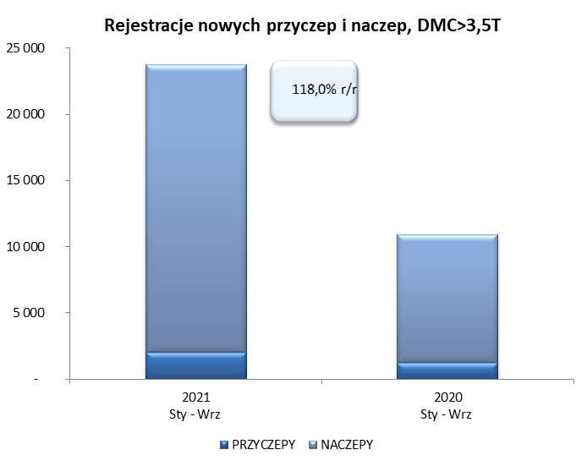
*/ bez rejestracji czasowych
Źródło: analizy PZPM na podstawie CEP
Source: PZPM analysis based on Central Register of Vehicles

 |  |  |  |  |  | sztuki
PIERWSZE REJESTRACJE NOWYCH, PRZYCZEP I NACZEP*, DMC>3.5T
 | 2021 Wrz | 2020 Wrz | % zmiana r/r | 2021 Sty - Wrz | 2020 Sty - Wrz | % zmiana r/r
PRZYCZEPY, DMC>3.5T | 219 | 165 | 32.7% | 2,012 | 1,244 | 61.7%
PRZYCZEPY CIĘŻAROWE | 218 | 163 | 33.7% | 1,993 | 1,225 | 62.7%
PRZYCZEPY SPECJALNE | 1 | 2 | -50.0% | 19 | 19 | 0.0%
NACZEPY, DMC>3.5T | 2,481 | 1,359 | 82.6% | 21,730 | 9,647 | 125.3%
NACZEPY CIĘŻAROWE | 2,481 | 1,358 | 82.7% | 21,721 | 9,639 | 125.3%
NACZEPY SPECJALNE | - | 1 | -100.0% | 9 | 8 | 12.5%
RAZEM NACZEPY I PRZYCZEPY | 2,700 | 1,524 | 77.2% | 23,742 | 10,891 | 118.0%
*/ bez rejestracji czasowych
Źródło: analizy PZPM na podstawie CEP
Source: PZPM analysis based on Central Register of Vehicles

Ranking PiN_DMC>3,5T
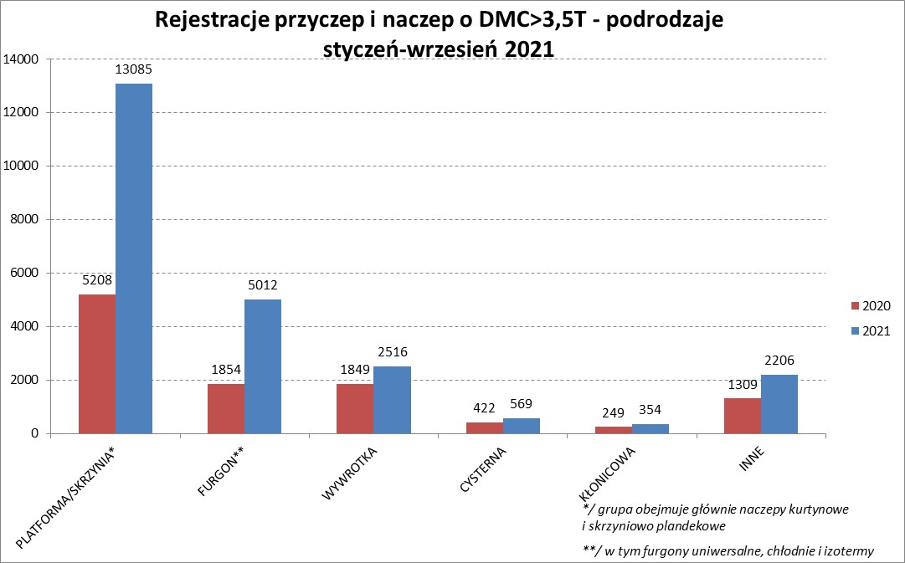
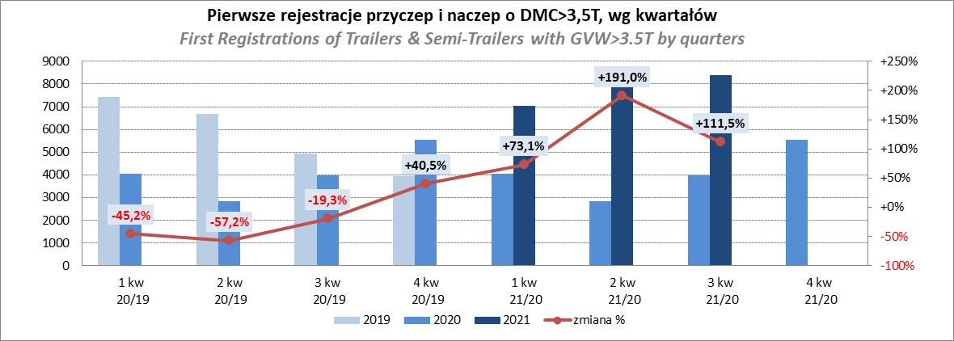
PZPM |  |  |  |  |  | 2021-10-11
Pierwsze rejestracje NOWYCH przyczep i naczep* o DMC>3,5T, udział w rynku %
First Registrations of NEW Trailers & Semi-Trailers with GVW>3.5T, Market Share %
 |  |  |  |  |  | Sztuki / Units
Pozycja | Marka | Rok narastająco Styczeń - Wrzesień
 |  | YTD January - September
 |  | 2021 |  | 2020 |  | Zmiana % r/r
No. | Make
 |  | Ogółem | Udział % | Ogółem | Udział % | Change % y/y
 |  | Total | Mkt shr % | Total | Mkt shr %
1 | SCHMITZ CARGOBULL | 6134 | 25.84% | 2089 | 19.18% | 193.6%
2 | KRONE | 4861 | 20.47% | 1721 | 15.80% | 182.5%
3 | WIELTON | 2733 | 11.51% | 1493 | 13.71% | 83.1%
4 | KOEGEL | 2068 | 8.71% | 762 | 7.00% | 171.4%
5 | SCHWARZMUELLER | 850 | 3.58% | 429 | 3.94% | 98.1%
6 | KAESSBOHRER | 661 | 2.78% | 342 | 3.14% | 93.3%
7 | BODEX | 514 | 2.16% | 486 | 4.46% | 5.8%
8 | WECON | 513 | 2.16% | 250 | 2.30% | 105.2%
9 | BERGER | 378 | 1.59% | 82 | 0.75% | 361.0%
10 | GNIOTPOL | 361 | 1.52% | 261 | 2.40% | 38.3%
11 | ZASŁAW | 348 | 1.47% | 243 | 2.23% | 43.2%
12 | KEMPF | 289 | 1.22% | 295 | 2.71% | -2.0%
13 | FLIEGL | 286 | 1.20% | 183 | 1.68% | 56.3%
14 | INTER CARS - FEBER | 263 | 1.11% | 151 | 1.39% | 74.2%
15 | CIMC | 242 | 1.02% | 101 | 0.93% | 139.6%
16 | MEGA | 218 | 0.92% | 115 | 1.06% | 89.6%
17 | REDOS | 196 | 0.83% | 108 | 0.99% | 81.5%
18 | MHS | 188 | 0.79% | 153 | 1.40% | 22.9%
19 | BENALU | 154 | 0.65% | 66 | 0.61% | 133.3%
20 | STAS | 139 | 0.59% | 97 | 0.89% | 43.3%
 | Pozostałe / Others | 2346 | 9.9% | 1464 | 13.4% | 60.2%
 | OGÓŁEM / TOTAL | 23742 | 100% | 10891 | 100% | 118.0%
*/ bez rejestracji czasowych
Źródło: analizy PZPM na podstawie CEP
Source: PZPM analysis based on Central Register of Vehicles

Ranking Naczepy DMC>3,5T

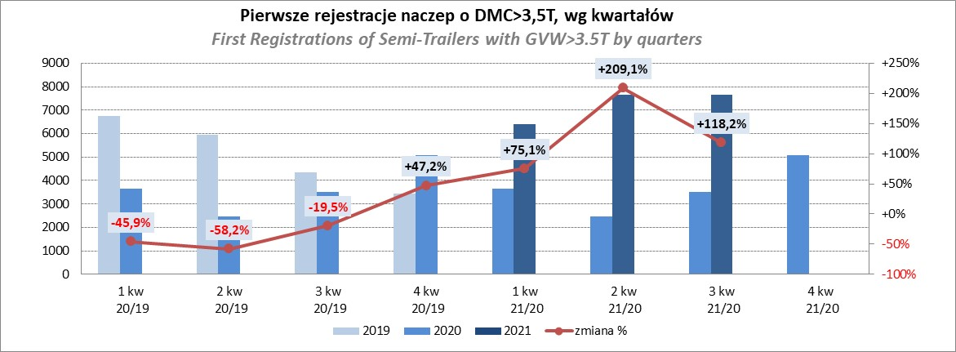
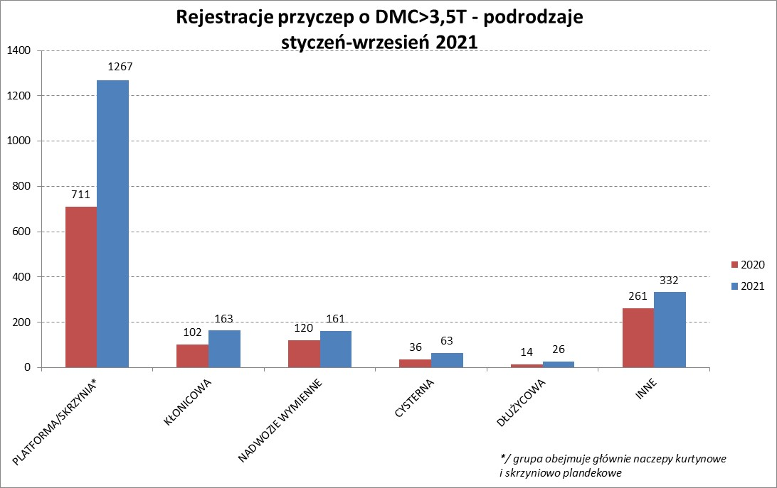
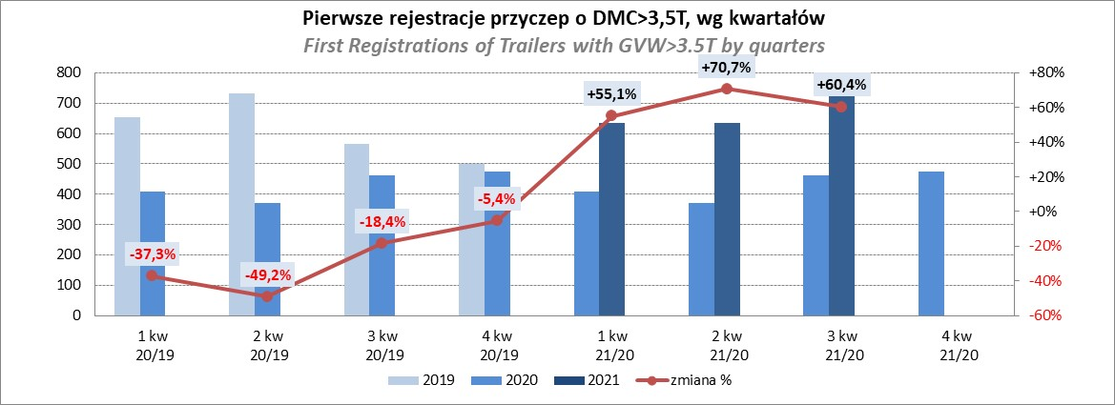
PZPM |  |  |  |  |  | 2021-10-11
Pierwsze rejestracje NOWYCH naczep* o DMC>3,5T, udział w rynku %
First Registrations of NEW Semi-Trailers with GVW>3.5T, Market Share %
 |  |  |  |  |  | Sztuki
Pozycja | Marka | Rok narastająco Styczeń - Wrzesień
 |  | YTD January - September
 |  | 2021 |  | 2020 |  | Zmiana % r/r
No. | Make
 |  | Ogółem | Udział % | Ogółem | Udział % | Change % y/y
 |  | Total | Mkt shr % | Total | Mkt shr %
1 | SCHMITZ CARGOBULL | 6126 | 28.2% | 2084 | 21.60% | 194.0%
2 | KRONE | 4833 | 22.2% | 1710 | 17.73% | 182.6%
3 | WIELTON | 2544 | 11.7% | 1333 | 13.82% | 90.8%
4 | KOEGEL | 2037 | 9.4% | 751 | 7.78% | 171.2%
5 | SCHWARZMUELLER | 838 | 3.9% | 422 | 4.37% | 98.6%
6 | KAESSBOHRER | 650 | 3.0% | 340 | 3.52% | 91.2%
7 | BODEX | 497 | 2.3% | 468 | 4.85% | 6.2%
8 | BERGER | 377 | 1.7% | 82 | 0.85% | 359.8%
9 | ZASŁAW | 295 | 1.4% | 221 | 2.29% | 33.5%
10 | KEMPF | 289 | 1.3% | 295 | 3.06% | -2.0%
11 | INTER CARS - FEBER | 263 | 1.2% | 149 | 1.54% | 76.5%
12 | FLIEGL | 262 | 1.2% | 161 | 1.67% | 62.7%
13 | CIMC | 242 | 1.1% | 101 | 1.05% | 139.6%
14 | MEGA | 218 | 1.0% | 111 | 1.15% | 96.4%
15 | BENALU | 153 | 0.7% | 66 | 0.68% | 131.8%
16 | STAS | 138 | 0.6% | 97 | 1.01% | 42.3%
17 | FFB FELDBINDER | 126 | 0.6% | 130 | 1.35% | -3.1%
18 | CHEREAU | 116 | 0.5% | 8 | 0.08% | 1350.0%
19 | MAGYAR | 92 | 0.4% | 67 | 0.69% | 37.3%
20 | LAG | 91 | 0.4% | 44 | 0.46% | 106.8%
 | Pozostałe / Others | 1543 | 7.1% | 1007 | 10.4% | 53.2%
 | OGÓŁEM / TOTAL | 21730 | 100% | 9647 | 100% | 125.3%
*/ bez rejestracji czasowych
Źródło: analizy PZPM na podstawie CEP
Source: PZPM analysis based on Central Register of Vehicles

Przyczepy lekkie
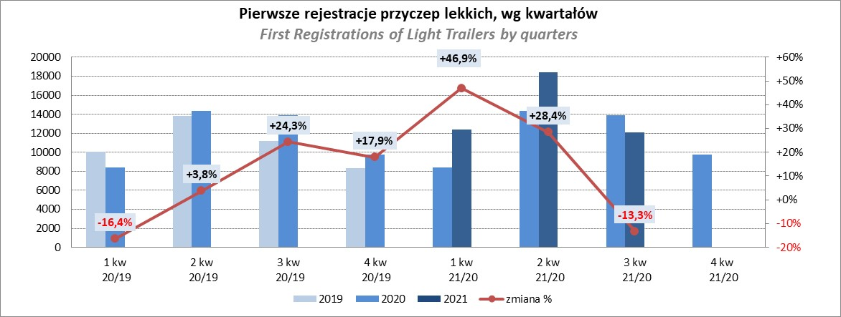
PZPM |  |  |  |  |  | 2021-10-11
Pierwsze rejestracje NOWYCH przyczep lekkich*, udział w rynku %
First Registrations of NEW Light Trailers*, Market Share %
 |  |  |  |  |  | Sztuki / Units
Pozycja | Marka | Rok narastająco Styczeń - Wrzesień
 |  | YTD January - September
 |  | 2021 |  | 2020 |  | Zmiana % r/r
No. | Make
 |  | Ogółem | Udział % | Ogółem | Udział % | Change % y/y
 |  | Total | Mkt shr % | Total | Mkt shr %
1 | NEPTUN-SORELPOL | 11455 | 26.72% | 10270 | 27.99% | 11.5%
2 | TEMARED | 9407 | 21.94% | 8489 | 23.14% | 10.8%
3 | NIEWIADÓW | 4180 | 9.75% | 3176 | 8.66% | 31.6%
4 | ZASŁAW | 3922 | 9.15% | 1838 | 5.01% | 113.4%
5 | FARO | 1664 | 3.88% | 1070 | 2.92% | 55.5%
6 | RYDWAN | 1494 | 3.49% | 1808 | 4.93% | -17.4%
7 | MARTZ | 1427 | 3.33% | 1501 | 4.09% | -4.9%
8 | BRENDERUP-THULE TRAILERS | 1172 | 2.73% | 1150 | 3.13% | 1.9%
9 | WIOLA | 630 | 1.47% | 727 | 1.98% | -13.3%
10 | WIDPOL | 623 | 1.45% | 558 | 1.52% | 11.6%
11 | SYLAND | 455 | 1.06% | 501 | 1.37% | -9.2%
12 | CARRO | 416 | 0.97% | 385 | 1.05% | 8.1%
13 | FRACHT | 398 | 0.93% | 444 | 1.21% | -10.4%
14 | GŁOWACZ | 393 | 0.92% | 388 | 1.06% | 1.3%
15 | STIM | 380 | 0.89% | 340 | 0.93% | 11.8%
16 | W.N.P. M.SUSKI | 375 | 0.87% | 357 | 0.97% | 5.0%
17 | LORRIES | 368 | 0.86% | 230 | 0.63% | 60.0%
18 | MASTER-TECH | 302 | 0.70% | 261 | 0.71% | 15.7%
19 | MIRO-CAR1 | 288 | 0.67% | 270 | 0.74% | 6.7%
20 | K.T.S. SUSKI | 266 | 0.62% | 253 | 0.69% | 5.1%
 | Pozostałe / Others | 3253 | 7.6% | 2675 | 7.3% | 21.6%
 | OGÓŁEM / TOTAL | 42868 | 100% | 36691 | 100% | 16.8%
*/ bez rejestracji czasowych
Źródło: analizy PZPM na podstawie CEP
Source: PZPM analysis based on Central Register of Vehicles

Ranking_P-CR
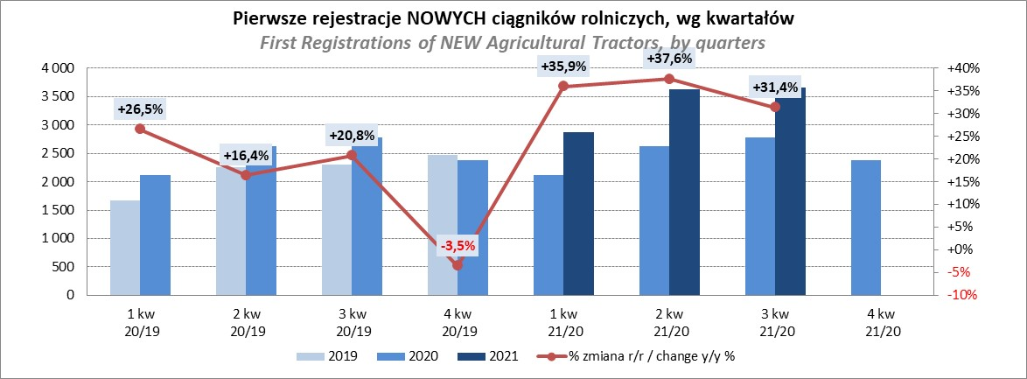
PZPM |  |  |  |  |  | 2021-10-11
Pierwsze rejestracje NOWYCH przyczep ciężarowych rolniczych*, udział w rynku %
First Registrations of NEW Agricultural Trailers*, Market Share %
 |  |  |  |  |  | Sztuki / Units
Pozycja | Marka | Rok narastająco Styczeń - Wrzesień
 |  | YTD January - September
 |  | 2021 |  | 2020 |  | Zmiana % r/r
No. | Make
 |  | Ogółem | Udział % | Ogółem | Udział % | Change % y/y
 |  | Total | Mkt shr % | Total | Mkt shr %
1 | PRONAR | 2619 | 38.44% | 2140 | 40.14% | 22.4%
2 | METAL-FACH | 927 | 13.61% | 779 | 14.61% | 19.0%
3 | WIELTON | 619 | 9.09% | 458 | 8.59% | 35.2%
4 | METALTECH | 572 | 8.40% | 481 | 9.02% | 18.9%
5 | ZASŁAW | 348 | 5.11% | 265 | 4.97% | 31.3%
6 | CYNKOMET | 252 | 3.70% | 212 | 3.98% | 18.9%
7 | MEPROZET | 217 | 3.19% | 128 | 2.40% | 69.5%
8 | PPHU WODZIŃSKI | 202 | 2.96% | 179 | 3.36% | 12.8%
9 | POMOT | 140 | 2.05% | 82 | 1.54% | 70.7%
10 | MARPOL | 134 | 1.97% | 114 | 2.14% | 17.5%
11 | GOMAR | 88 | 1.29% | 83 | 1.56% | 6.0%
12 | JOSKIN | 82 | 1.20% | 26 | 0.49% | 215.4%
13 | TECHMONT | 78 | 1.14% | 56 | 1.05% | 39.3%
14 | FLIEGL | 75 | 1.10% | 39 | 0.73% | 92.3%
15 | BBC | 58 | 0.85% | 0 | 0.00%
 | Pozostałe / Others | 402 | 5.9% | 290 | 5.4% | 38.6%
 | OGÓŁEM / TOTAL | 6813 | 100% | 5332 | 100% | 27.8%
*/ bez rejestracji czasowych
Źródło: analizy PZPM na podstawie CEP
Source: PZPM analysis based on Central Register of Vehicles
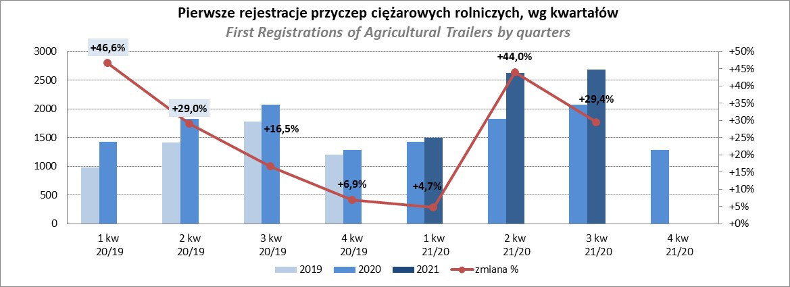

PZPM
Pierwsze rejestracje NOWYCH ciągników rolniczych*, udział w rynku %
First Registrations of NEW Agricultural Tractors*, Market Share %
 |  |  |  |  |  | Sztuki / Units
Pozycja | Marka | Rok narastająco Styczeń - Wrzesień
 |  | YTD January - September
 |  | 2021 |  | 2020 |  | Zmiana % r/r
No. | Make
 |  | Ogółem | Udział % | Ogółem | Udział % | Change % y/y
 |  | Total | Mkt shr % | Total | Mkt shr %
1 | NEW HOLLAND | 1,904 | 18.76% | 1,448 | 19.23% | 31.5%
2 | KUBOTA | 1,141 | 11.24% | 882 | 11.72% | 29.4%
3 | JOHN DEERE | 1,075 | 10.59% | 925 | 12.29% | 16.2%
4 | DEUTZ-FAHR | 981 | 9.67% | 752 | 9.99% | 30.5%
5 | CASE IH | 749 | 7.38% | 593 | 7.88% | 26.3%
6 | ZETOR | 692 | 6.82% | 604 | 8.02% | 14.6%
7 | MASSEY FERGUSON | 566 | 5.58% | 447 | 5.94% | 26.6%
8 | CLAAS | 484 | 4.77% | 347 | 4.61% | 39.5%
9 | ARBOS | 373 | 3.67% | 103 | 1.37% | 262.1%
10 | VALTRA | 360 | 3.55% | 253 | 3.36% | 42.3%
11 | FARMTRAC | 354 | 3.49% | 310 | 4.12% | 14.2%
12 | FENDT | 291 | 2.87% | 156 | 2.07% | 86.5%
13 | LOVOL | 275 | 2.71% | 141 | 1.87% | 95.0%
14 | STEYR | 271 | 2.67% | 216 | 2.87% | 25.5%
15 | SOLIS | 221 | 2.18% | 97 | 1.29% | 127.8%
 | Pozostałe / Others | 413 | 4.1% | 254 | 3.4% | 62.6%
 | OGÓŁEM / TOTAL | 10,150 | 100% | 7,528 | 100% | 34.8%
*Pojazdy zarejestrowane jako Ciągniki Rolnicze bez wyróżnionych jako potencjalne ATV / UTV
** Liczby zawierają rejestracje czasowe na koniec miesięcy
Źródło: analizy PZPM na podstawie CEP
*Vehicles registered as Agricultural Tractors without considered as ATV / UTV
Source: PZPM analysis based on Central Register of Vehicles

